Foglio1
 | ANALISI DEI CARICHI

 |  | LUNGHEZZA SOLETTA LONGITUDINALE | L | 5.70 | m
 |  | sempre parallelo all'asse ferroviario
 |  | LARGHEZZA AREA INFLUENZA BINARIO | B | 2.80 | m
 |  | sempre ortogonale all'asse ferroviario
 |  | SPESSORE SOLETTA | s | 0.50 | m
 |  | Larghezza media ritto | Sritto | 0.60 | m
 |  | Lunghezza traversina | Ltr | 2.30 | m
 |  | Spessore del Ballast | Hb | 1.00 | m
 |  | Spessore del ricoprimento/terreno | sr | 0.00 | m
 |  | Raggio della curva (per valutare le azioni centrifughe) | r | 10000000000.00 | m
 |  | Densità calcestruzzo | γcls | 25.00 | kN/m3
 |  | Densità ballast + armamento | γball | 21.00 | kN/m3
 |  | Densità ricoprimento terreno | γterr | 20.00 | kN/m3
 |  | Altezza piano del ferro-estradosso soletta | Hb-s | 1.00 | m

 | CALCOLO DELLA DISTRIBUZIONE DEI CARICHI

 |  | Lunghezza di diffusione longitudinale | 6.90 | m

 |  | Lunghezza di diffusione trasversale | 2.80 | m
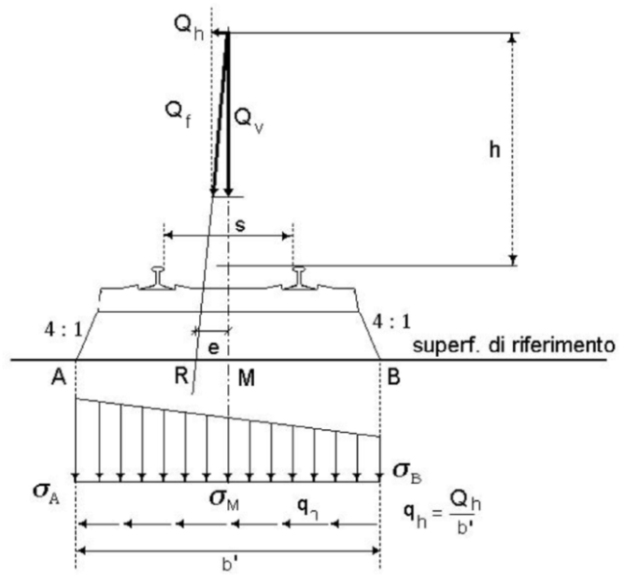

 | CARICHI VERTICALI

1 | G1 | peso della soletta in calcestruzzo | G1 | 12.50 | kN/m2
 |  | calcolato in automatico dal software fem

2 | G2 | Peso del ballast e armamento | G2 | 21.00 | kN/m2

3 | G2 | Peso del ricoprimento | G2 | 0.00 | kN/m2

4 | Qk | Carichi accidentali QLM71

 | Carico concentrato LM71
 | Qv | 1000.00 | kN | carico concentrato
 | B | 2.80 | m | larghezza di diffusione
 | L | 6.90 | m | lunghezza di diffusione
 | e | 0.08 | m | eccentricità convenzionale
 | eg | 0.00 | m | eccentricità geometrica
 | etot=e+eg | 0.08 | m | eccentricità totale
 | M=Qv x etot | 80.00 | kNm | Momento rispetto al punto M
 | a | 1.10 | - | coef. Di adattamento
 | [sA=Qv/(BxL)-Mx6(LxB2)] x a | 47.18 | kN/m2 | Carico nel punto A
 | [sB=Qv/(BxL)+Mx6(LxB2)] x a | 66.70 | kN/m2 | Carico nel punto B

 | Carico distribuito LM71
 | Qv | 80.00 | kN/m | carico concentrato
 | B | 2.80 | m | larghezza di diffusione
 | L | 1.00 | m | lunghezza di diffusione
 | e | 0.08 | m | eccentricità convenzionale
 | eg | 0.00 | m | eccentricità geometrica
 | etot=e+eg | 0.08 | m | eccentricità totale
 | M=Qv x etot | 6.40 | kNm | Momento rispetto al punto M
 | a | 1.10 | - | coef. Di adattamento
 | [sA=Qv/(Bx1)-Mx6(1xB2)] x a | 26.04 | kN/m2 | Carico nel punto A
 | [sB=Qv/(Bx1)+Mx6(1xB2)] x a | 36.82 | kN/m2 | Carico nel punto B

 |  | Carichi accidentali SW2

 | Carico distribuito SW2
 | Qv | 150.00 | kN/m | carico concentrato
 | B | 2.80 | m | larghezza di diffusione
 | L | 1.00 | m | lunghezza di diffusione
 | e | 0.00 | m | eccentricità convenzionale
 | eg | 0.00 | m | eccentricità geometrica
 | etot=e+eg | 0.00 | m | eccentricità totale
 | M=Qv x etot | 0.00 | kNm | Momento rispetto al punto M
 | sA=Qv/(Bx1)-Mx6(1xB2) | 53.57 | kN/m2 | Carico nel punto A
 | sB=Qv/(Bx1)+Mx6(1xB2) | 53.57 | kN/m2 | Carico nel punto B

 |  | Carichi accidentali ZONE NON INTERESSATE DAI BINARI

 |  | Carico accidentale ZONE NON INTERESSATE DAI BINARI | Qmar | 20.00 | kN/m2

 |  | Effetti dinamici
 |  | Le sollecitazioni e gli spostamenti determinati sulle strutture del ponte dall’applicazione statica dei modelli di carico debbono essere incrementati per tenere conto della natura dinamica del transito dei convogli.
 |  | Si valutano i casi per treni che percorrono la tratta a velocità inferiore ai 200km/h
 |  | Si considerano linee con standard manutentivo ridotto

 |  | Lø rappresenta la lunghezza “caratteristica” in metri, così come definita in Tab. 5.2.II.
 |  | Dove Lf per questa analisi coincide con la lunghezza 3*L
 |  | Il coef. Dinamico non si usa per "treni scarichi" e "treni reali"

 |  | Coefficiente di incremento dinamico | ø3 | 1.279

 |  | Carichi accidentali verticali dinamizzati
 |  | Carico concentrato accidentale QLM71 | QLM71 | 85.30 | kN/mq
 |  | Carico distributo accidentale QLM71 | QLM71 | 47.08 | kN/mq
 |  | Carico distributo accidentale QSW2 | QSW2 | 68.51 | kN/mq

 |  | Limiti delle frequenze proprie dell'impalcato
 |  | Velocità inferiore a 200km/h
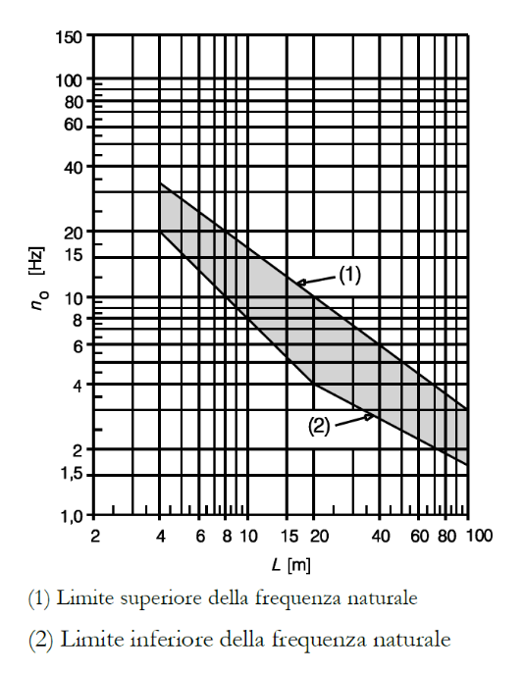

 |  | Lunghezza di calcolo | Lcalc | 15.30 | m
 |  | Pesi permanenti in com. caratteristica G1+G2; per la porzione di impalcato soggetta ai carichi ferroviari | P,perm | 93.8 | kN/m
 |  | Modulo elastico cls C30/37 | Ec | 32837 | Mpa
 |  | Momento d'inerzia sezione impalcato | Iimp | 2.92E+10 | mm4

 |  | Freccia in mm della porzione di impalcato soggetta ai carichi ferroviari | f | 1.38 | mm
 |  | Frequenza limite superiore | n0i | 12.32 | Hz
 |  | Frequenza limite inferiore | n0s | 5.23 | Hz
 |  | Prima frequenza flessionale | n0 | 15.11 | Hz

 | CARICHI ORIZZONTALI

 |  | Forza centrifuga
 |  | Nei ponti ferroviari al di sopra dei quali il binario presenta un tracciato in curva deve essere considerata la forza centrifuga agente su tutta l’estensione del tratto in curva. La forza centrifuga si considera agente verso l’esterno della curva, in direzione orizzontale ed applicata alla quota di 1,80 m al di sopra del P.F..
 |  | Velocità per LM71 | VLM71 | 120 | km/h
 |  | Velocità per SW2 | VSW2 | 100 | km/h
 |  | fattore di riduzione | fLM71 | 1.00
 |  | fattore di riduzione | fSW2 | 1.00

 |  | Distribuzione di forza centrifuga per carichi LM71 concentrati | Pcentr,LH71 | 0.00 | kN/m2
 |  | Distribuzione di forza centrifuga per carichi LM71 distribuiti | Pcentr,LH71 | 0.00 | kN/m2
 |  | Distribuzione di forza centrifuga per carichi SW2 | Pcentr,SW2 | 0.00 | kN/m2

 |  | Azione di serpeggio
 |  | La forza laterale indotta dal serpeggio si considera come una forza concentrata agente orizzontalmente, applicata alla sommità della rotaia più alta, perpendicolarmente all’asse del binario. Tale azione si applicherà sia in rettifilo che in curva. Il valore caratteristico di tale forza sarà assunto pari a Qsk = 100 kN. Tale valore deve essere moltiplicato per α, (se α>1), ma non per il coefficiente ø. Questa forza laterale deve essere sempre combinata con i carichi verticali.

 |  | Carico concentrato orizzontale, applicato in mezzeria per azione di serpeggio . Sia per LM71 che per SW2 | Qsk | 110 | kN

 |  | Azione di frenatura
 |  | Le forze di frenatura e di avviamento agiscono sulla sommità del binario, nella direzione longitudinale dello stesso. Dette forze sono da considerarsi uniformemente distribuite su una lunghezza di binario L determinata per ottenere l’effetto più gravoso sull’elemento strutturale considerato.
 |  | Avviamento LM71 e SW2 | qla,k | 33 | kN/m
 |  | Frenatura LM71 | qlb,k | 20 | kN/m
 |  | Frenatura SW2 | qlb,k | 35 | kN/m
 |  | Si spalmano le azioni definite dalla NTC18 sulla superficie di influenza
 |  | Avviamento LM71 e SW2 | Qla,k | 11.79 | kN/m2
 |  | Frenatura LM71 | Qlb,k | 7.14 | kN/m2
 |  | Frenatura SW2 | Qlb,k | 12.50 | kN/m2

 | RIEPILOGO AZIONI DI CALCOLO

 |  | Resoconto azioni
 |  | VERTICALI
 | 1 | peso del calcestruzzo soletta | G1 | 12.50 | kN/m2 | CARICHI SUPERFICIALI
 | 2 | Peso del ballast e armamento | G2 | 21.00 | kN/m2
 | 3 | Peso del ricoprimento | G2 | 0.00 | kN/m2
 | 4 | Carico accidentale zone non interessate dai binari | Qmar | 20.00 | kN/m2
 | 5 | Carico tratto concentrato accidentale QLM71 dinamizzati | QLM71 | 85.30 | kN/m2
 | 6 | Carico tratto distributo accidentale QLM71 dinamizzati | QLM71 | 47.08 | kN/m2
 | 7 | Carico tratto distributo accidentale QSW2 dinamizzati | QSW2 | 68.51 | kN/m2
 |  | ORIZZONTALI
 | 8 | Risultante di forza centrifuga per carichi LM71 (verso esterno curva) | Pcentr,LM71 | 0.0 | kN/m | CARICHI DISTRIBUITI
 | 9 | Risultante di forza centrifuga per carichi SW2 (verso esterno curva) | Pcentr,SW2 | 0.0 | kN/m
 | 10 | Carico concentrato orizzontale, applicato in mezzeria per serpeggio per LM71 | Qsk | 19.3 | kN/m
 | 11 | Avviamento LM71/SW2 (risultante applicata in mezzeria) | Qla,k (dir y) | 33.0 | kN/m
 | 12 | Frenatura LM71 (risultatnte applicata in mezzeria) | QLM71,lb,k (dir y) | 20.0 | kN/m
 | 13 | Frenatura SW2 | QLSW2,lb,k (dir y) | 35.0 | kN/m

 | Nella modellazione si applicherà il massimo tra LM71 e SW2

 | CALCOLO DELLE SPINTE

 |  | Spinta terreno a tergo

 |  | Altezza di calcolo (incluso la fondazione e cls magro) | H | 6.70 | m
 |  | Peso per unità di volume terreno | g | 19.00 | kN/m3
 |  | Angolo di attrito di calcolo | ϕ | 28.50 | deg
 |  | oefficiente di spinta a riposo k0=(1-senϕ) | k0 | 0.523 | -
 |  | Spinta terra | St | 66.56 | kN/m2
 |  | Ballast | H | 1.00 | m
 |  | Carico Ballast | Qbal | 21.00 | kN/m2
 |  | Spinta Carico Ballast | SQbal | 10.98 | kN/m2

 |  | Spinta statica | Ss | 77.54 | kN/m2

 |  | Sovraspinta carichi
 |  | Carico LM71 tratto concentrato | QLM71 | 85.30 | kN/m2
 |  | Carico LM71 tratto distribuito | QLM71 | 47.08 | kN/m2
 |  | Carico SW2 | QSW2 | 68.51 | kN/m2
 |  | Spinta Carico LM71 tratto concentrato | SQLM71 | 44.60 | kN/m2
 |  | Spinta Carico LM71 tratto distribuito | SQLM71 | 24.62 | kN/m2
 |  | Spinta Carico SW2 | SQSW2 | 35.82 | kN/m2

 |  | Spinta sovraccarichi | Sq | 44.60 | kN/m2

 |  | Sovraspinta sismica

 |  | categoria del sottosuolo |  | B
 |  | fattore per l'amplif. Spettr maa. Su sito di rif. Rigido | F0 | 2.460
 |  | acc orizz mass attesa su sito di rif rigido | ag | 0.282
 |  | coeff per l'effetto dell'amplif stratigrafica | SS | 1.200
 |  | coeff per l'effetto dell'amplif topografica | ST | 1.000
 |  | fattore della categoria del suolo | S | 1.2000
 |  | coeff di riduzione dell'acc max attesa al sito | βm | 1.0000
 |  | acc orizz massima attesa al sito | amax | 0.3384
 |  | componente inerziale orizzontale | kh | 0.3384
 |  | componente inerziale verticale | kv | 0.1692

 |  | Spinta di Wood | Swood | 43.08 | kN/m2
 |  | Sovraspinta inerziale orizzontale | Skh | 17.11 | kN/m2
 |  | Sovraspinta inerziale verticale | Skv | 8.55 | kN/m2

 |  | Spinta sismica | Ssism | 60.19 | kN/m2

Foglio2
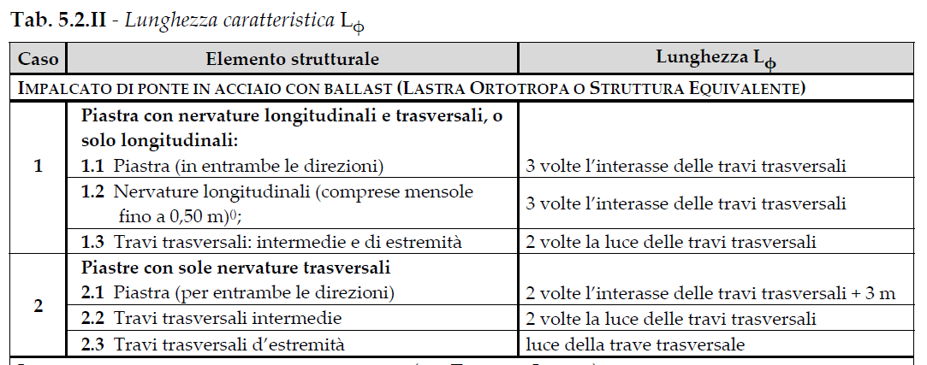

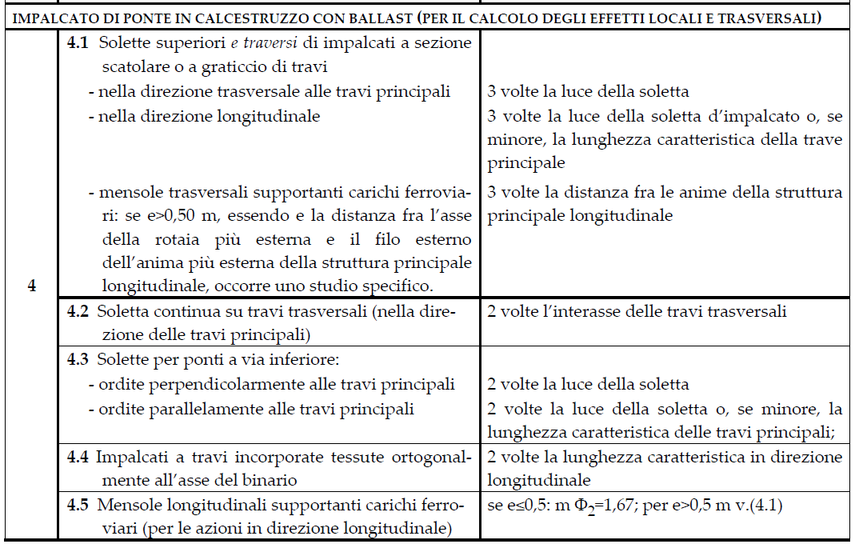

 |  |  |  |  |  | Larghezza di influenza dell'asse ferroviario | Lf | 2.80 | m

 |  |  |  |  |  | Distribuzione dei carichi sull'impalcato (area di influenza sulla singola rotaia)
 |  |  |  |  |  |  | 2.80 m
 |  |  |  |  |  |  | superficie di influenza binario (distribuzione a 45° dei carichi dal piano del ferro al piano dell'impalcato) |  | ↑ |  | Pcentr,LM71 | 0.00
 |  |  |  |  |  |  |  |  | y |  | Pcentr,SW2 | 0.00
 |  |  |  |  |  |  |  |  |  |  | Qsk | 110
 |  |  |  |  |  |  |  |  |  |  | Qla,k (dir y) | 188.10
 |  |  |  |  |  |  |  |  |  |  | QLM71,lb,k (dir y) | 114.00
 |  |  |  |  |  |  |  |  |  |  | QLSW2,lb,k (dir y) | 199.50
 |  |  |  |  |  |  |  |  | 5.70 m
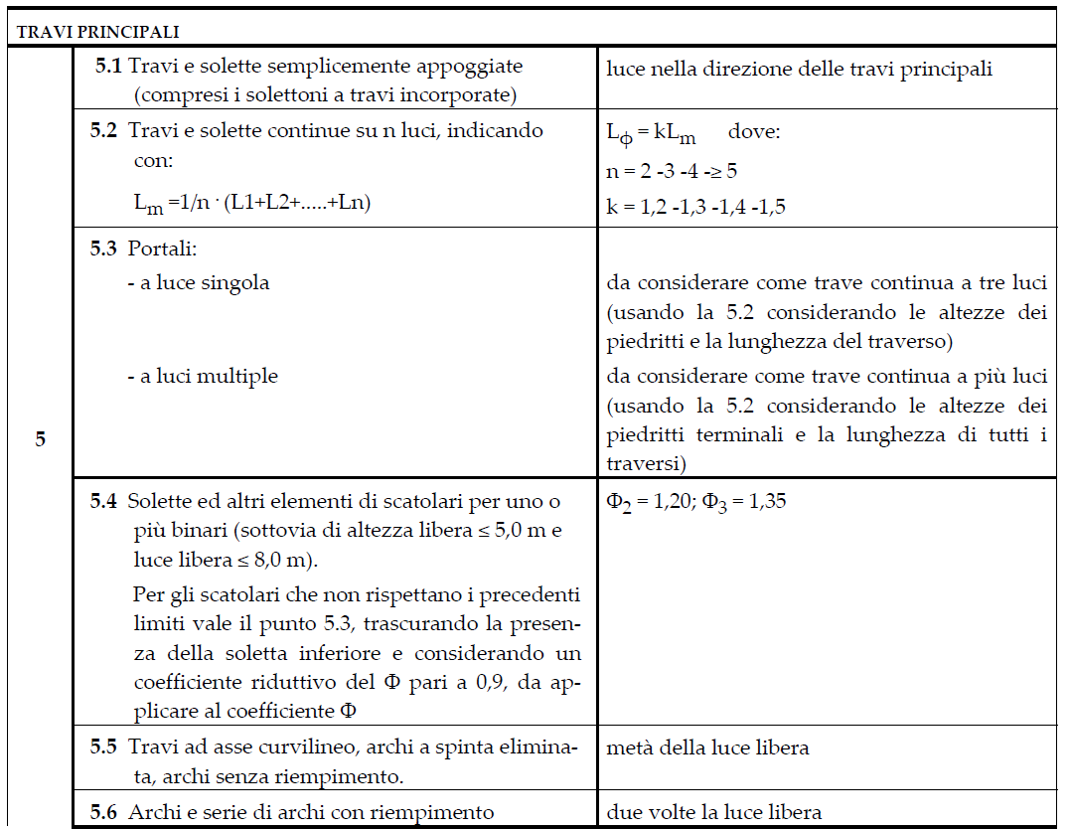

 |  |  |  |  |  | 2.80 m |  |  | x→

 |  |  |  |  |  | COPPIE

 |  |  |  |  |  |  | Di seguito le coppie generate dall'applicazione del carico
 |  |  |  |  |  |  | Altezza di calcolo: piano del ferro-asse platea | H | 1.25 | m
 |  |  |  |  |  |  | Impronta di calcolo per l'asse ferroviario | A | 15.960 | m2

 |  |  |  |  |  |  | Coppia per avviamento LM71 e SW2 | MQla,k (dir.x) | 235.125 | kNm
 |  |  |  |  |  |  | Coppia per Frenatura LM71 | MQlb,k (dir.x) | 142.50 | kNm
 |  |  |  |  |  |  | Coppia per Frenatura SW2 | MQlb,k (dir.x) | 249.38 | kNm
 |  |  |  |  |  |  | Coppia dovuta al carico concentrato orizzontale, applicato in mezzeria per azione di serpeggio posto sul piano del ferro. Sia per LM71 che per SW2 | MQsk (dir.y) | 137.50 | kNm

Coppia per avviamento LM71 | MQla,k (dir.x) | 235.13 | kNm | COPPIE CONCENTRATE
Coppia per Frenatura LM71 | MQlb,k (dir.x) | 142.50 | kNm
Coppia dovuta al carico concentrato orizzontale, applicato in mezzeria per azione di serpeggio posto sul piano del ferro per LM71 | MQsk (dir.y) | 137.50 | kNm

15 | Distribuzione sulla barriera (applicato in mezzeria) | Mqwind,barr | #REF! | kN/m | COPPIE CONCENTRATE
16 | Coppia torcente dovuta al serpeggio (applicato in mezzeria) | MQsk | 137.5 | kN/m

Carico distributo accidentale QLM71 dinamizzati | QLM71 | 138.02 | kN/m2
Carico distributo accidentale QSW2 dinamizzati | QSW2 | 108.68 | kN/m2

